Cmder Install
1. เข้าไปที่ : http://cmder.net/

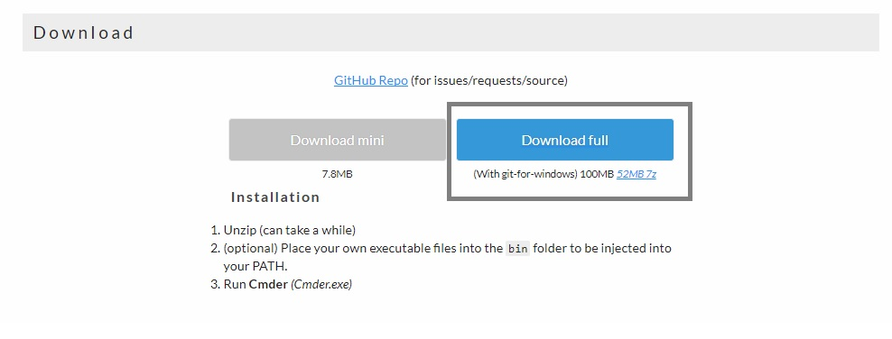

2.Extract zip file ก็สามารถใช้งานได้

Node.js Install
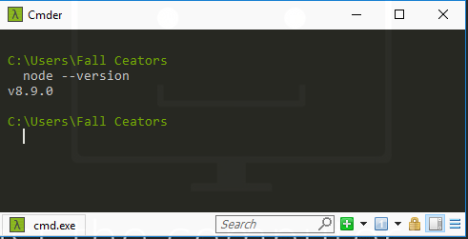
1. เข้าไปที่ : https://nodejs.org/en/
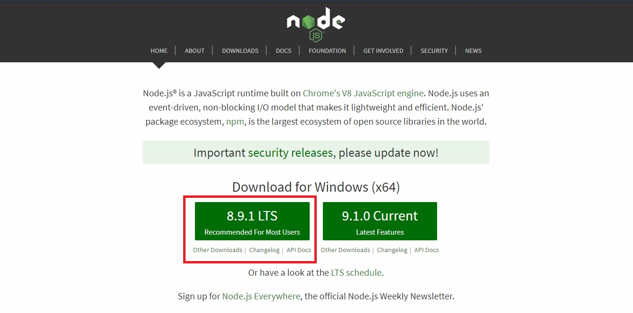

2.ทำการ Double click file ที่โหลดมา คลิก Next install ไปเรื่อย ๆ รอจนโหลด เสร็จ

3.ทำการพิมพ์ node --version ใน Cmder ที่โหลดมาก่อนหน้านี้ เพื่อ Check version ถ้า Install สำเร็จจะได้ดังภาพด้านล่าง

React Install
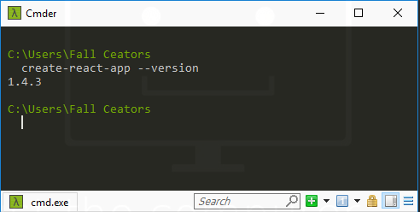
1. เข้าไปที่ : https://github.com/facebookincubator/create-react-app (ทำตามแค่ในส่วนกรอบสีแดง)

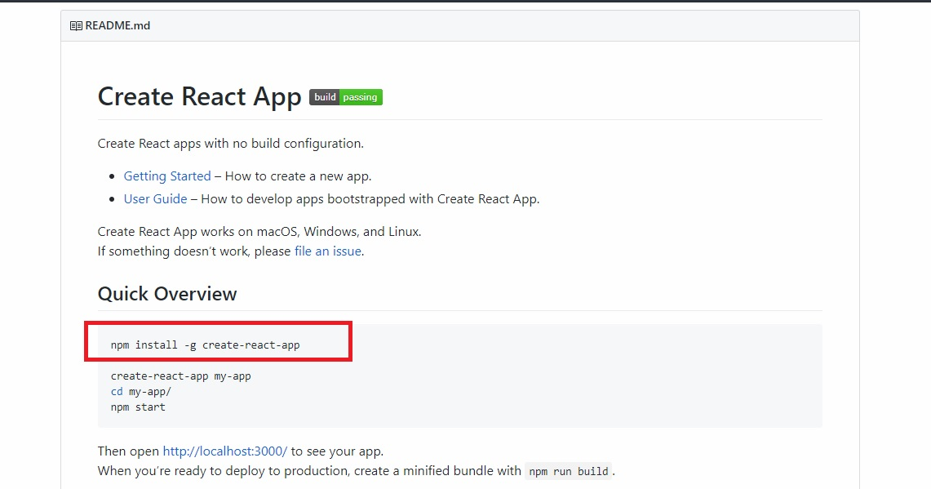

2.ทำการพิมพ์ create-react-app --version ใน Cmder ที่โหลดมาก่อนหน้านี้ เพื่อ Check version ถ้า Install สำเร็จจะได้ดังภาพด้านล่าง

VS Code Install
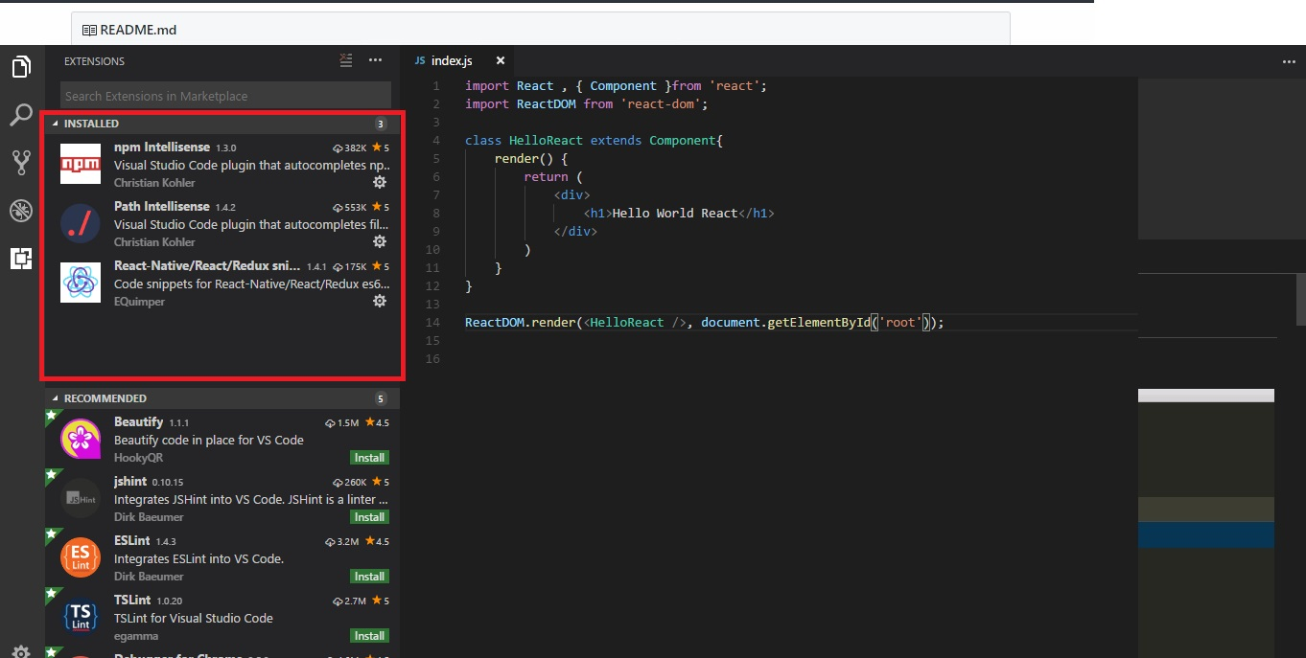
1.เข้าไปที่ : https://code.visualstudio.com/download

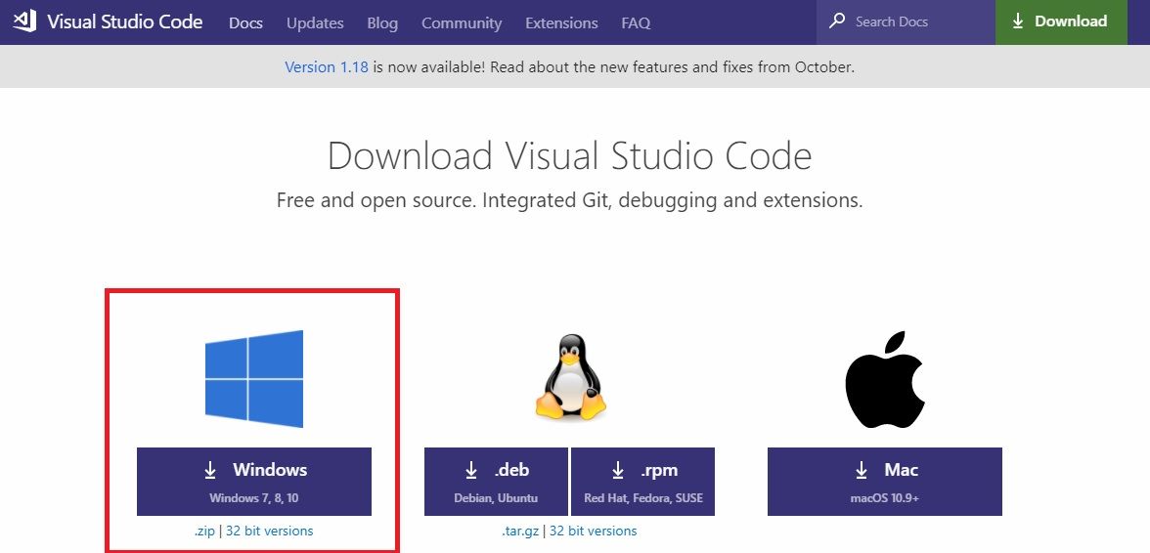

2.ทำการ Double click file ที่โหลดมา คลิก Next install ไปเรื่อย ๆ รอจนโหลด เสร็จ

3.ไปที่เมนู Extension ด้านซ้ายดังภาพ พิมพ์ Npm-Intellisense ลงในช่องค้นหา กดค้นหาแล้วทำการ Install เสร็จแล้วกด Reload

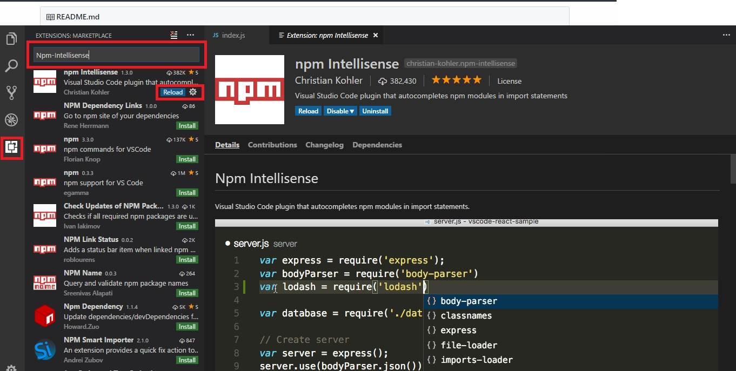

4.ลง Extension เหมือนในข้อ 3 แต่เป็น Path-Intellisense และ React-Native/React/Redux snippets for es6/es7 แทน พอโหลดครบจะได้ดังภาพ

Git

1.เข้าไปที่ : https://git-scm.com/download/win แล้ว Download version ให้ตรงกับเครื่องตัวเอง

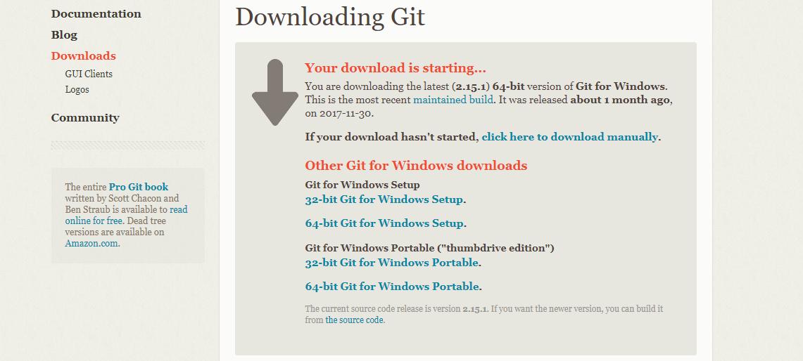

2. Next รัวๆ

3. เข้า cmd พิมพ์คำสั่ง git --version ถ้าขึ้งตามรูปก็เสร็จแล้ว

การ Clone Repository
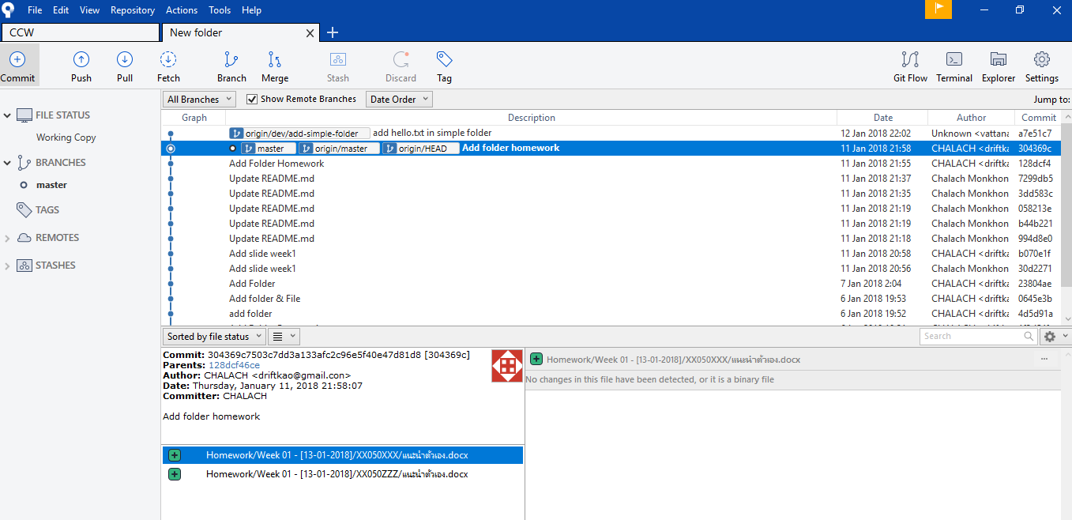
1.เลือก Folder ที่ต้องการจะทำการ Clone มาไว้ จากนั้น คลิกที่ กรอกสีแดง แล้วพิมพ์ cmd

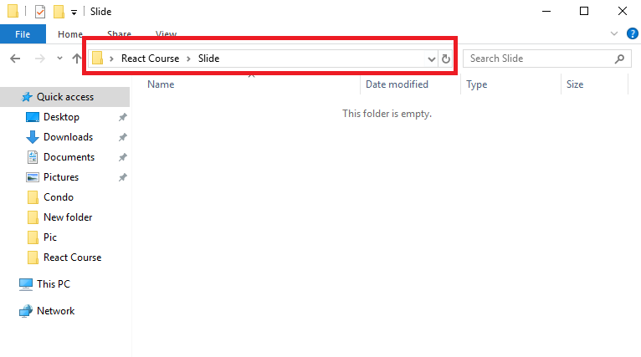

2.เข้า Source tree ไปที่ menu clone สีแดง url : https://github.com/Kzis/React-Course.git สีเหลือง path : ที่เราต้องการ clone | วิธีการดู URL ของ Repository คือ ไปที่ Github ตัวนั้นแล้ว Click Clone or Dowload จากนั้นจะได้ URL

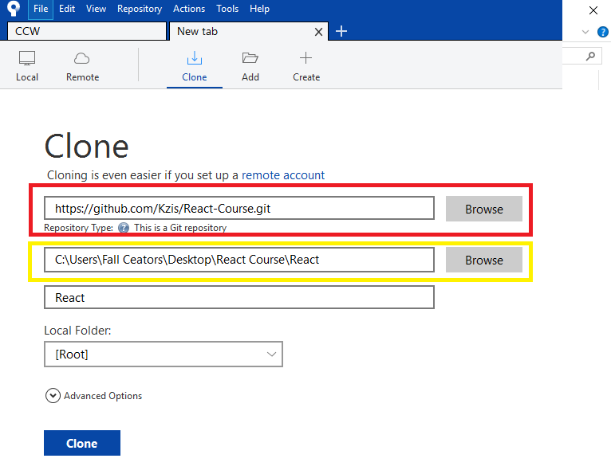
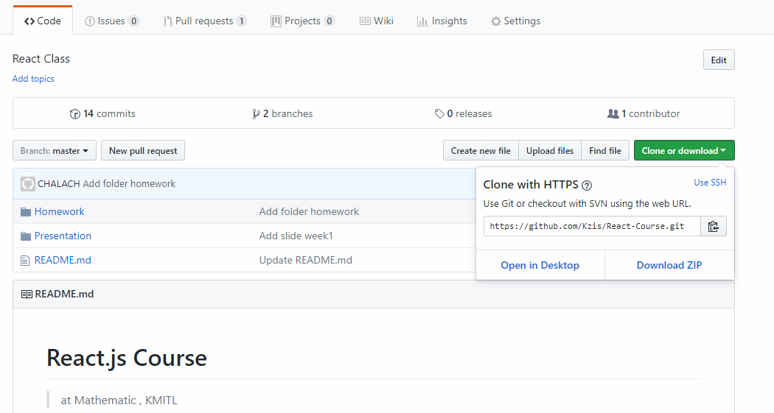

3. จะได้ดังภาพ

